CU16
 | Requerimiento |  | CU16 | Nombre |  | Registro de clientes
 | Descripcion |  | El sistema de registro debe ser amigable con los clientes que permita almacenar varios datos de la persona, los datos de mayor prioridad y obligatorios son: Nombre, CURP y algún medio de contacto, los demás datos podrán ser opcionales.
 | Actores |  | Cliente, Secretaria,Sistema
 | Precondiciones |  | El cliente debe contar con documentos físicos para verificar que los datos sean correctos.
 | Postcondiciones |  | Se debe realizar una comprobación de el registro del cliente por parte de la secretaria
 | Flujo principal
 | Paso | Actor | Acción
 | 1 | Cliente | Llegar a la sucursal y solicitar una contratación de servicios.
 | 2 | Secretaria | Recibir a la persona solicitante y explicarle el procedimiento de registro.
 | 3 | Secretaria | Solicitar documentos que abalen la identidad del cliente.
 | 4 | Cliente | Entregar Comprobante de domicilio, INE o alguna identificación oficial, correo electrónico, numero de celular.
 | 5 | Secretaria | Ingresar los datos personales del solicitante al sistema, esto bajo la supervisión del solicitante el cual vera el proceso en todo momento. Durante este tiempo los documentos se deben tratar con sumo cuidado.
 | 6 | Sistema | Se mostrara un mensaje de proceso completado
 | 7 | Secretaria | Se le informa al solicitante el termino de procesó de registro de datos.
 | 8 | Secretaria | Se hace entrega de documentos al solicitante.
 | 9 | Cliente | El solicitante se retira de la sucursal.
 | Flujos alternativos y excepciones
 | Paso | Descripcion
 | A0 | El CLIENTE decide cancelar el proceso
 | A1 | La SECRETARIA muestra el procesó de borrado de datos al presionar el botón de cancelar.
 | A2 | Se hace entrega de documentos al solicitante
 | A3 | El solicitante se retira de la sucursal.
 | B0 | El sistema no responde a la inserción de datos
 | B1 | Se informa al cliente del problema y se sugiere una solución.
 | B2 | Se hace entrega de documentos al solicitante y se da una disculpa por los inconvenientes.
 | B3 | El solicitante se retira de la sucursal.
 | C0 | El solicitante no cuenta con todos los documentos requeridos.
 | C1 | La secretaria informa el no poder continuar con el registro debido datos insuficientes.
 | C2 | El solicitante se retira de la sucursal.
 | Reglas de negocion, notas
 | 1. El cliente obligatoriamente debe contar con los documentos requeridos si desea que se registren los datos.
 | 2. La secretaria debe mostrar respeto en todo momento.
 | 3. Es obligatorio que la secretaria muestre la información que se va ingresando del cliente.
 | 4. Una vez ingresados los datos al sistema, los datos solo se utilizarán en el ámbito profesional cliente-empresa. Estos datos solo se deben usar como se estipulo en el contrato.
 | 5. Los datos no se pueden compartir con otros clientes
 | Prototipo
 | Nombre del prototipo
 | 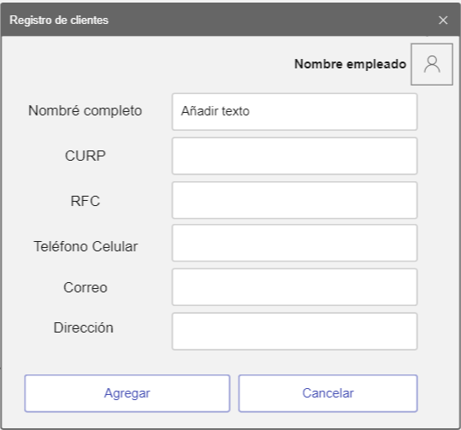 Imagen

 | Elemento | Tipo de dato | Longitud(Caracteres) |  | Obligatorio | Comportamiento
 | lblNombreEmp | N/A | N/A |  | N/A | N/A
 | lblNombleCli | N/A | N/A |  | N/A | N/A
 | lblCurp | N/A | N/A |  | N/A | N/A
 | lblRFC | N/A | N/A |  | N/A | N/A
 | lblTelefono | N/A | N/A |  | N/A | N/A
 | lblCorreo | N/A | N/A |  | N/A | N/A
 | lblDireccion | N/A | N/A |  | N/A | N/A
 | txtNombre | Alfabetico | 50 |  | Si | Campo para ingersar el nombre del cliente
 | txtCurp | Alfanumerico | 20 |  | Si | Campo para ingersar la CURP del cliente
i | txtRFC | Alfanumerico | 15 |  | Si | Campo para ingersar el RFC del cliente
 | txtTelefono | Numerico | 20 |  | Si | Campo para ingersar el telefono celular del cliente
 | txtCorreo | Alfanumerico | 50 |  | Si | Campo para ingersar el correo del cliente
 | txtDireccion | Alfanumerico | 100 |  | Si | Campo para ingersar la direccion del cliente
 | imgEmpleado | Blob | N/A |  | Si | Mostrara la imagen del empleado
 | btnAgregar | N/A | N/A |  | Si | Su funcion es cargar los datos a la base de datos como un nuevo usuario
 | btnCancelar | N/A | N/A |  | Si | Su funcion es descartar los datos ingresados y cancelar el proceso de registro
 | Notas u Observaciones adicionales
 | Los textos deben tener una fuente lo suficiente mente grande para que el cliente vea la inserción de datos. El diseño debe ser amigable y sencillo de entender.

 | Diagrama de casos de uso
 | 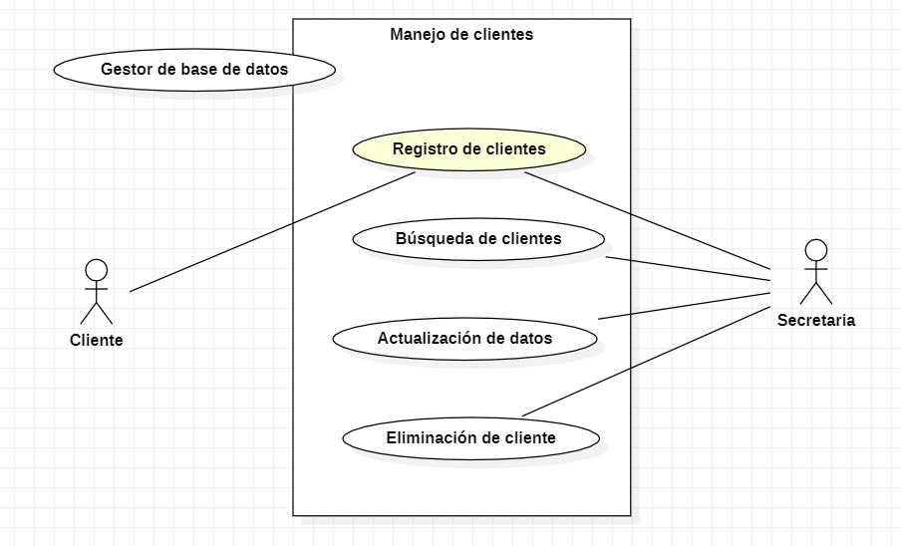

 | Diagrama de flujo
 | 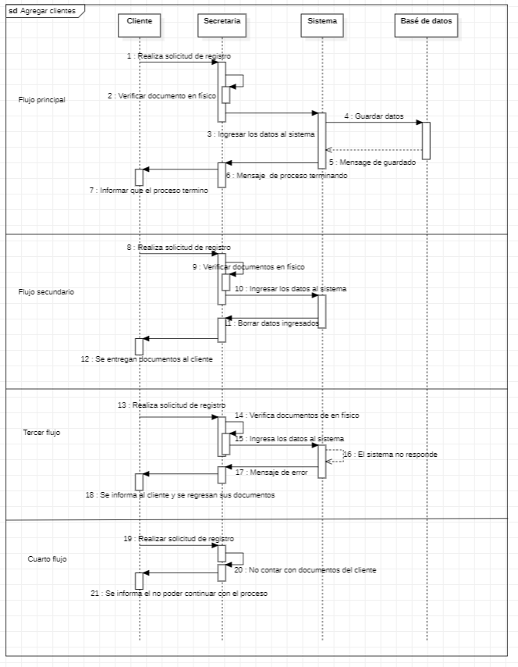

CU17
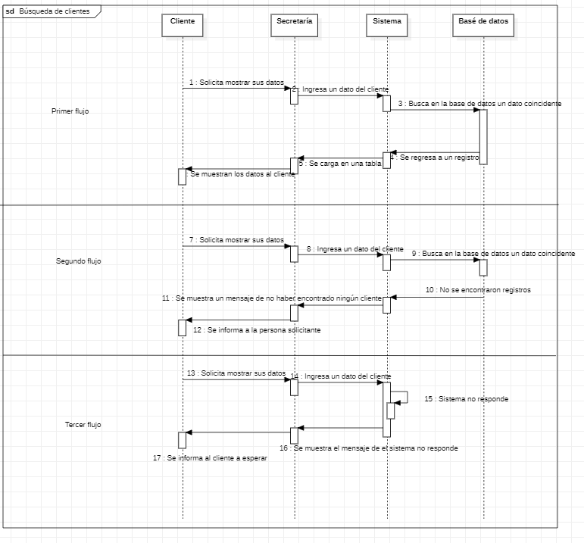
Requerimiento |  | CU17 | Nombre |  | Busqueda de clientes
Descripcion |  | En esta seccion se mostraran los clientes almacenados con sus respectivos datos de comunicación.
Actores |  | Cliente, Secretaria,Sistema
Precondiciones |  | El cliente debe estar almacenado en la base de datos
Postcondiciones |  | Los datos mostrados no se deben difundir a ninguna persona fuera de la autorizada
Flujo principal
Paso | Actor | Acción
1 | Secretaria | Se preciona en mostrar datos cliente
2 | Sistema | Carga los datos a un DataGridView con los datos de los clientes almacenados.
3 | Secretaria | Se selecciona buscar cliente colocando el nombre del cliente
4 | Sistema | Se muestra el registro del cliente
5 | Secretaria | Se da a informar los datos que se tienen del cliente solicitado
6 | Secretaria | Se cierra la seccion de clientes
7 | Sistema | Termina conexión con la base de datos
Flujos alternativos y excepciones
Paso | Descripcion
A0 | El cliente no se encuentra registrado en el sistema
A1 | Se informa que el usuario no esta registrado en el sistema
B0 | El sistema no responde
B1 | Se informa al cliente que surjio un problema y que espere.
B2 | Se notifica y se reporta el problema al administrador.
Reglas de negocion, notas
1. La secretaria no tiene el permiso de mostrar datos de otros clientes a un cliente que los solicite
2. Si un cliente solicita sus datos se deben mostrar de manera inmediata.
3. El Sistema debe funcionar con vistas de la base de datos para evitar mostrar datos no publicos.
Prototipo
Nombre del prototipo
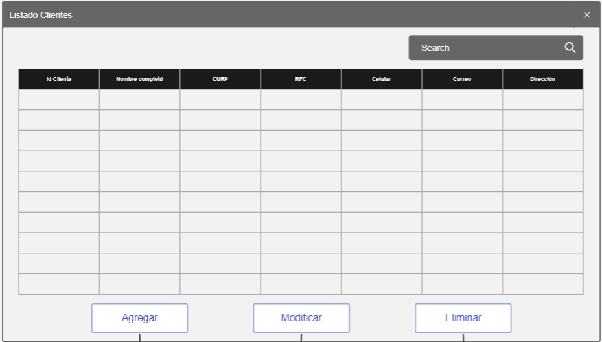 Imagen

Elemento | Tipo de dato | Longitud(Caracteres) |  | Obligatorio | Comportamiento
txtBuscar | Alfanumerico | 100 |  | Si | Su funcion es buscar un dato en especifico en la tabla
dgvDatos | N/A | N/A |  | SI | Su funcion es mostrar los datos almacenados en la BD
clIdCliente | Numerico | 10 |  | Si | Mostrar el ID del cliente
clNombreComp | Alfabetico | 50 |  | Si | Mostrar el Nombre del cliente
clCurp | Alfanumerico | 20 |  | Si | Mostrar la CURP del cliente
clRFC | Alfanumerico | 15 |  | Si | Mostrar el RFC del cliente
clCelular | Numerico | 20 |  | Si | Mostrar el Celular del cliente
clCorreo | Alfanumerico | 50 |  | Si | Mostrar el Correo del cliente
clDir | Alfanumerico | 100 |  | Si | Mostrar la Direccion del cliente
btnAgregar | N/A | N/A |  | Si | Su funcion es enviarnos al formulario de agregar cliente
btnModificar | N/A | N/A |  | Si | Su funcion es enviarnos al formulario de modificar cliente, este boton manda el registro seleccionado al formulario
btnEliminar | N/A | N/A |  | Si | Su funcion es enviarnos al formulario de eliminar cliente, este boton manda el registro seleccionado al formulario
Notas u Observaciones adicionales
Los datos deben ser claros y no se deben mmostrar datos de otros clientes

Diagrama de casos de uso
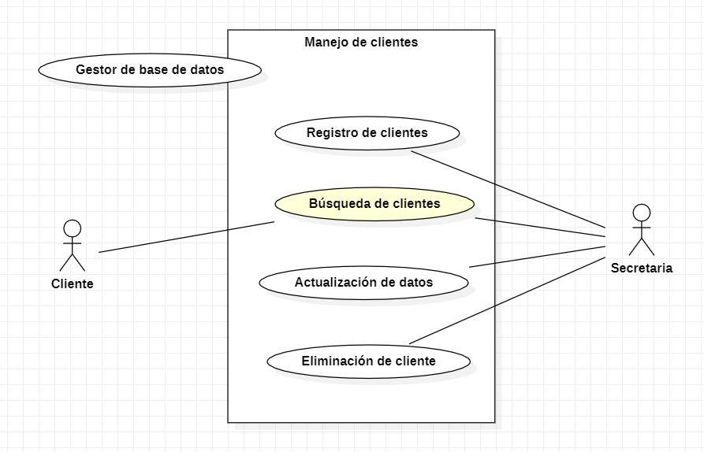

Diagrama de flujo

CU18
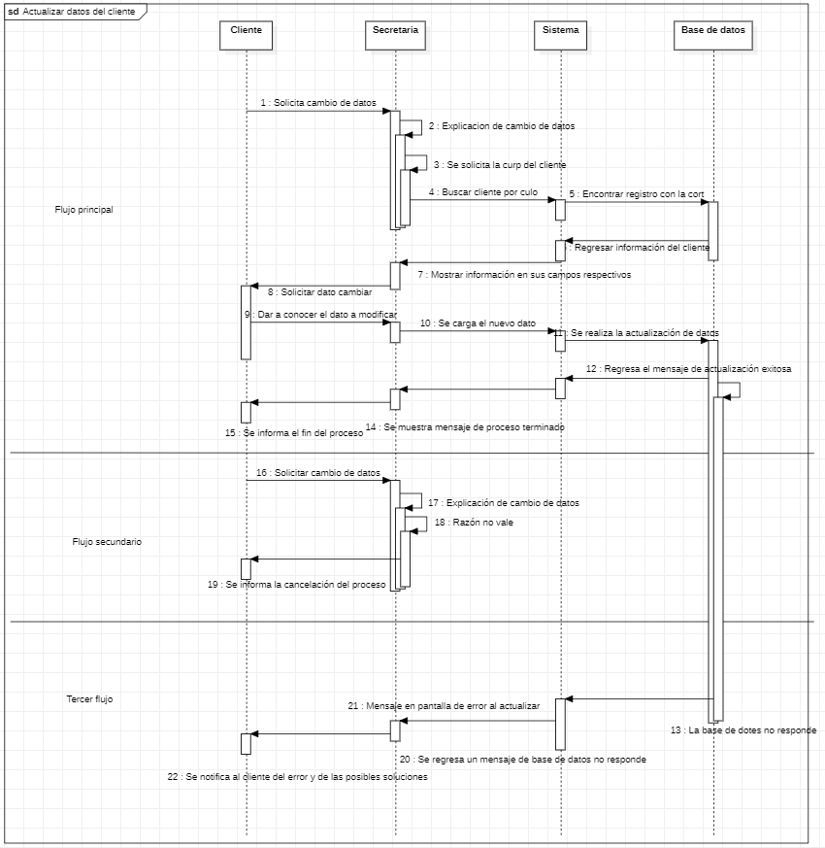
Requerimiento |  | CU18 | Nombre |  | Actualizacion de datos clientes
Descripcion |  | Este caso de uso esta diseñado para realizar cambios a los datos de los clientes
Actores |  | Cliente, Secretaria,Sistema
Precondiciones |  | El cliente debe de encontrarse registrado en el sistema
Postcondiciones |  | Los datos de el cliente se deben de actualizar en todo el sistema
Flujo principal
Paso | Actor | Acción
1 | Cliente | Solicita cambio de datos
2 | Secretaria | Solicita una razon del cabio de datos
3 | Secretaria | Selecciona la seccion de modificar
4 | Sistema | Se solicita la clave del cliente el cual es la CURP
5 | Sistema | Se muestran los datos en un formulario con los campos con sus respectivos datos
6 | Cliente | Informa el dato a cambiar
7 | Secretaria | Realiza el cambio
8 | Sistema | Actializa la base de datos
9 | Secretaria | Se informa que el proceso termino
Flujos alternativos y excepciones
Paso | Descripcion
A0 | La razon del cambio de datos no tiene justificacion para proceder
A1 | Se informa al cliente el problema al realizar el cambio
B0 | La base de datos no respondio al cambio de datos
B1 | Se informa al cliente el problema surjido y se le comunicara en cuanto se solucione el problema
Reglas de negocion, notas
1. La razon de cambio de datos debe de estar justificada
2. El cilente debe de contar con un comprobante que cuente con el dato CURP para proceder con la modificacion
3. Debe de existir el respeto mutuo en todo momento
Prototipo
Nombre del prototipo
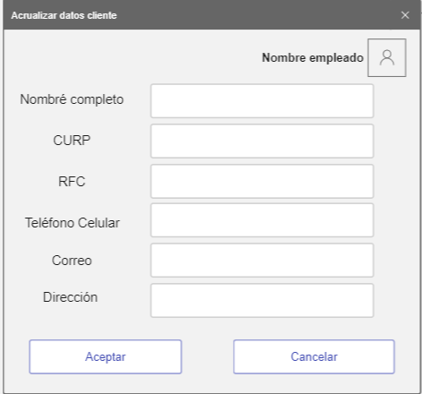 Imagen

Elemento | Tipo de dato | Longitud |  | Obligatorio | Comportamiento
lblNombreEmp | N/A | N/A |  | N/A | N/A
lblNombleCli | N/A | N/A |  | N/A | N/A
lblCurp | N/A | N/A |  | N/A | N/A
lblRFC | N/A | N/A |  | N/A | N/A
lblTelefono | N/A | N/A |  | N/A | N/A
lblCorreo | N/A | N/A |  | N/A | N/A
lblDireccion | N/A | N/A |  | N/A | N/A
txtNombre | Alfabetico | 50 |  | Si | Campo para ingersar el nombre del cliente
txtCurp | Alfanumerico | 20 |  | Si | Campo para ingersar la CURP del cliente
txtRFC | Alfanumerico | 15 |  | Si | Campo para ingersar el RFC del cliente
txtTelefono | Numerico | 20 |  | Si | Campo para ingersar el telefono celular del cliente
txtCorreo | Alfanumerico | 50 |  | Si | Campo para ingersar el correo del cliente
txtDireccion | Alfanumerico | 100 |  | Si | Campo para ingersar la direccion del cliente
imgEmpleado | Blob | N/A |  | Si | Mostrara la imagen del empleado
btnAceptar | N/A | N/A |  | Si | Su funcion es modificar los datos en la base de datos relacionados por la ID la cual no es modificable
btnCancelar | N/A | N/A |  | Si | Su funcion es descartar los datos ingresados y cancelar el proceso de registro
Notas u Observaciones adicionales
Los textos deben tener una fuente lo suficiente mente grande para que el cliente sea capas de ver los datos. El diseño debe ser amigable y sencillo de entender.

Diagrama de casos de uso
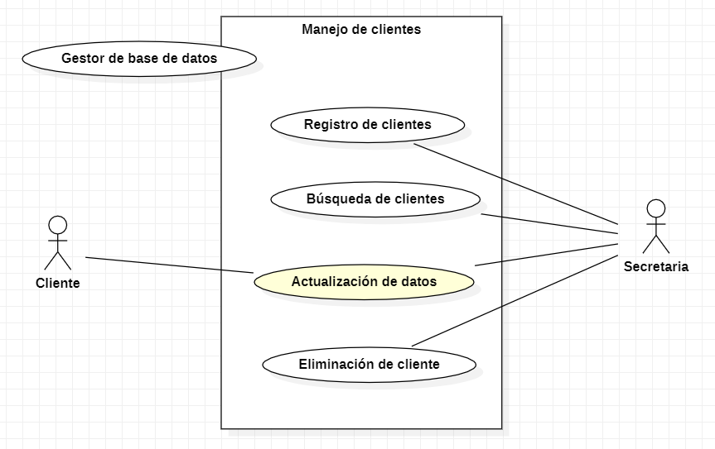

Diagrama de flujo

CU19
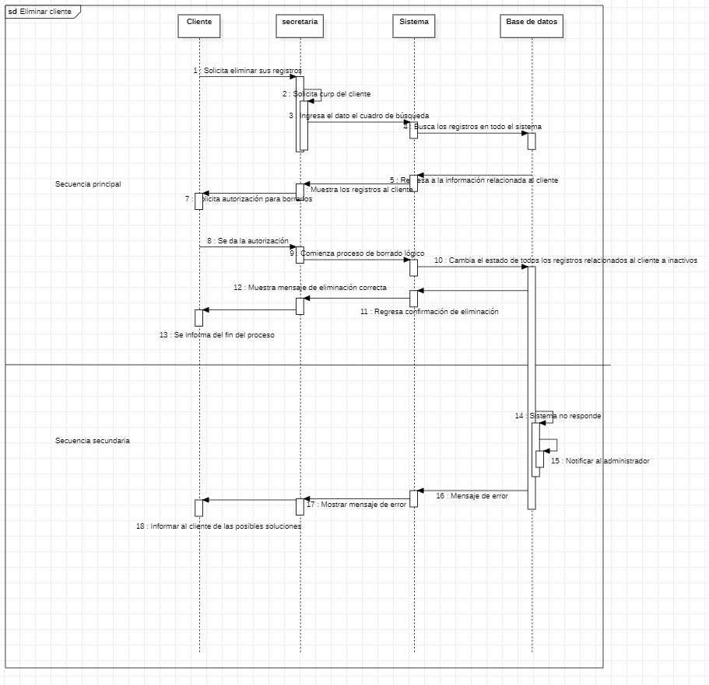
Requerimiento |  | CU19 | Nombre |  | Eliminacion clientes
Descripcion |  | Este caso de uso esta diseñado para eliminar a los clientes de manera logica
Actores |  | Cliente, Secretaria,Sistema
Precondiciones |  | El cliente debe de encontrarse registrado en el sistema
Postcondiciones |  | El sistema debe mostrar que el cliente paso a estado inactivo
Flujo principal
Paso | Actor | Acción
1 | Secretaria | Se resibe la orden de cancelacion de servicio
2 | Secretaria | Se selecciona la seccion eliminar
3 | Secretaria | Se coloca el identificador del cliente en el campo de busqueda
4 | Sistema | Muestra al cliente
5 | Secretaria | Seleciona eliminar y confirmar
6 | Sistema | Se realiza el cambio de estado a inactivo y el sistema de MicroTik desactiva el servicio de conexión
7 | Secretaria | Se informa al cliente la baja del servicio
Flujos alternativos y excepciones
Paso | Descripcion
A0 | El sistema de MicroTik no responde
A1 | Se notifica al adminsitrador
Reglas de negocion, notas
1. Sin una orden de cancelacion no se puede proceder a retirar el servicio
2. En caso de problemas de cualquier tipo contactar con el administrador
Prototipo
Nombre del prototipo
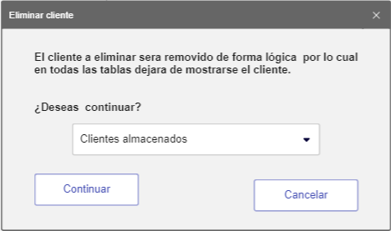 Imagen

Elemento | Tipo de dato | Longitud |  | Obligatorio | Comportamiento
lblMensaje1 | N/A | N/A |  | N/A | N/A
lblMensaje2 | N/A | N/A |  | N/A | N/A
cboClientes | N/A | N/A |  | Si | Al iniciar el formulario, Se tendrá una lista de clientes registrados en el sistema
btnContinuar | N/A | N/A |  | Si | Cambiara el estado del cliente a inactivo y retirara todos los registros donde se encuentre
btnCancelar | N/A | N/A |  | Si | Su función es descartar los datos ingresados y cancelar el proceso de eliminación
Notas u Observaciones adicionales
Se deben manejar mensajes de confirmacion y de errores en caso de existir

Diagrama de casos de uso
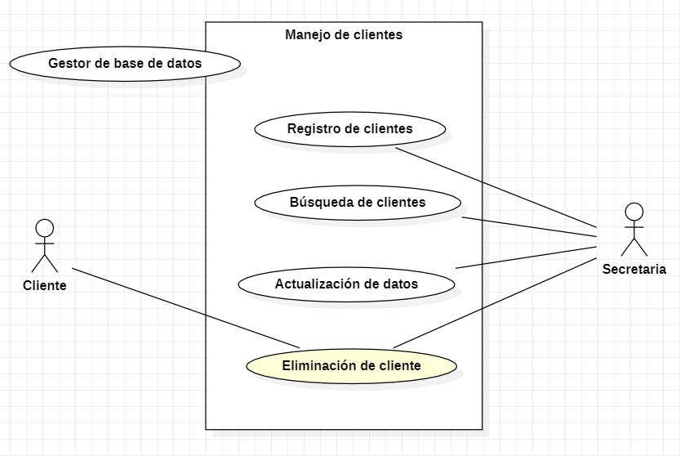

Diagrama de flujo

CU20
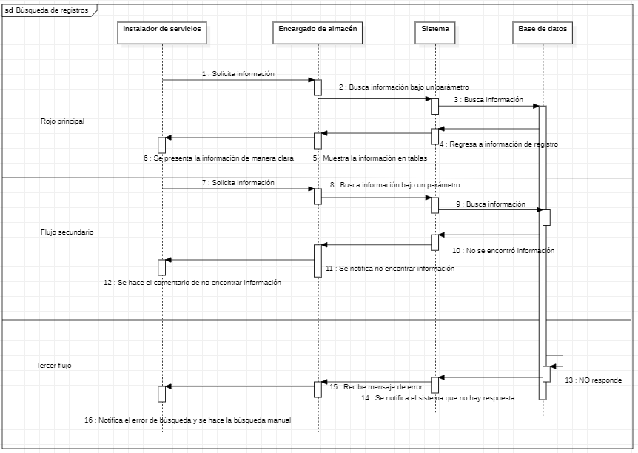
Requerimiento |  | CU20 | Nombre |  | Busqueda de registros
Descripcion |  | En el caso de una instalación se deberá de mostrar los datos suficientes del personal y de manera amigable para presentarse al usuario final.
Actores |  | Encargado de almecen, Instalador de servicios, Sistema
Precondiciones |  | Debe existir una razon para poder realizar la solicitud de busqueda en almacen
Postcondiciones |  | Se debe confirmar que el proceso a concluido
Flujo principal
Paso | Actor | Acción
1 | Instalador de servicios | Se solicita la busqueda de datos
2 | Encargado de almacen | Ingresa parametros de busqueda
3 | Sistema | Se genera una tabla de datos con todos los productos almacenados
4 | Encargado de almacen | Da a conocer los datos solicitados en una tabla
Flujos alternativos y excepciones
Paso | Descripcion
A0 | El sistema no encuentra los reguistros debido a mala insercion de datos
A1 | El sistema mustra mensaje de producto no encontrado
B0 | La base de datos no responde
B1 | El encargado del almacen debe realizar la busqueda de manera personal
Reglas de negocion, notas
1. El instalador de servicio cuenta con la autoridad para solicitar busquedas
2. El encargado de almacen debe corrobirar los datos cada cierto tiempo haciendo conteos personalmente
Prototipo
Nombre del prototipo
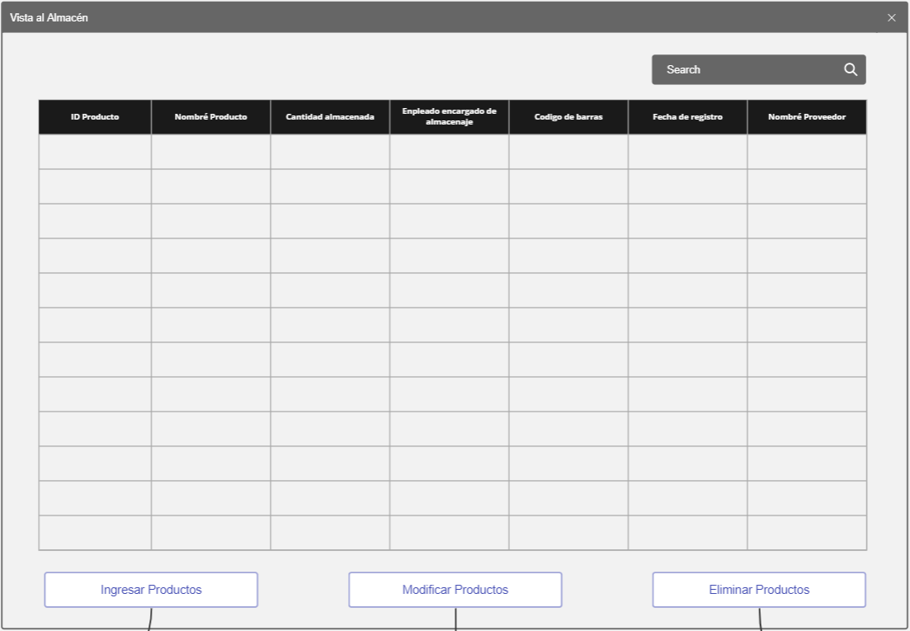 Imagen

Elemento | Tipo de dato | Longitud(Caracteres) |  | Obligatorio | Comportamiento
txtBuscar | Alfanumerico | 100 |  | Si | Su funcion es buscar un dato en especifico en la tabla
dgvDatos | N/A | N/A |  | SI | Su funcion es mostrar los datos almacenados en la BD
clIdProduct | Numerico | 10 |  | SI | Mostrar el ID del producto
clNameProd | Alfanumerico | 50 |  | SI | Mostrar el Nombre del producto
clCantidad | Numerico | 10 |  | SI | Mostrar el Cantidad del producto
clNomEncargado | Alfanumerico | 50 |  | SI | Mostrar el Nombre del encargado del producto
clCodigoBarras | Numerico | 30 |  | SI | Mostrar el codigo de barras del producto
clFechaReg | DateTime | N/A |  | SI | Mostrar el fecha de ingreso del producto
NomProb | Alfanumerico | 50 |  | SI | Mostrar el nombre el proveedor del producto
btnAgregar | N/A | N/A |  | Si | Su funcion es enviarnos al formulario de agregar cliente
btnModificar | N/A | N/A |  | Si | Su funcion es enviarnos al formulario de modificar cliente, este boton manda el registro seleccionado al formulario
btnEliminar | N/A | N/A |  | Si | Su funcion es enviarnos al formulario de eliminar cliente, este boton manda el registro seleccionado al formulario
Notas u Observaciones adicionales
El sistema debe manejar datos ordenados y claros en todo momento

Diagrama de casos de uso
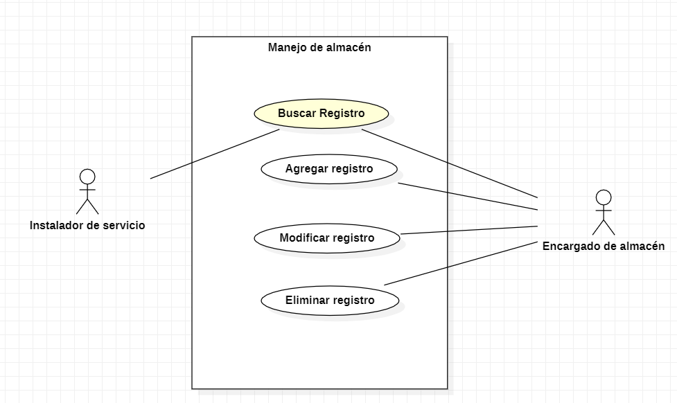 Diagrama

Diagrama de flujo

CU21
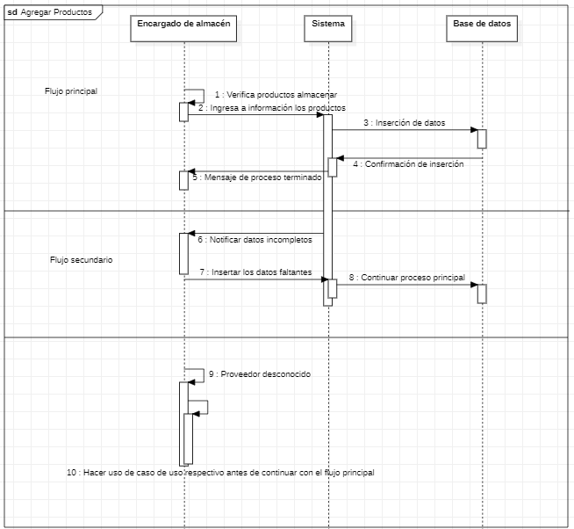
Requerimiento |  | CU21 | Nombre |  | Agregar registros
Descripción |  | Este caso de uso nos permite insertar registros a almacén de tal manera que se pueda tener un inventario.
Actores |  | Encargado de almacén, Instalador de servicios, Sistema
Precondiciones |  | Se debe contar con todos los datos de los productos antes de ingresarlos al sistema
Postcondiciones |  | Los nuevos registros se deben mostrar reflejados en el CU20
Flujo principal
Paso | Actor | Acción
1 | Instalador de servicios | Realiza verificación y conteo de productos
2 | Encargado de almacén | Ingresa los datos correspondientes a cada producto al sistema
3 | Sistema | Se genera una confirmación del proceso, esto con cada producto
4 | Encargado de almacén | Comprueba el proceso de inserción
Flujos alternativos y excepciones
Paso | Descripción
A0 | No se genera confirmacion inserción de datos
A1 | Se notifica al encargado del sistema
B0 | Datos incompletos
B1 | Se realiza una busquea a detalle de los datos faltantes
C0 | El proveedor no esta registrado
B3 | Se hace uso del resppectivo caso de uso para posteriormente continuar
Reglas de negoción, notas
1. Solo el encargado del alamcen puede agragrar los productos al sistema
2. El encargado de almacén debe corroborar los datos de cada producto
Prototipo
Nombre del prototipo
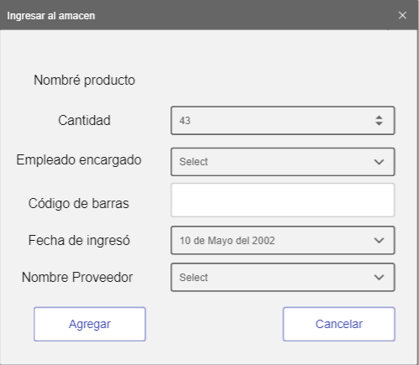 Imagen

Elemento | Tipo de dato | Longitud |  | Obligatorio | Comportamiento
txtNombreP | Alfanumerico | 50 |  | SI | Campo para incertar el nombre del producto
nudCant | Numerico | 10 |  | SI | Campo para incertar la cantidad del producto
cboEncargado | Alfanumerico | N/A |  | SI | Campo para incertar el enncargado del producto
txtCodBarras | Numerico | 30 |  | SI | Campo para incertar el codigo de barras del producto
dtpFecha | DateTime | N/A |  | SI | Campo para incertar la fecha de ingreso del producto
cboProv | Alfanumerico | N/A |  | SI | Campo para incertar el nombre del proveedor del producto
lblNom | N/A | N/A |  | N/A | N/A
lblCant | N/A | N/A |  | N/A | N/A
lblEnc | N/A | N/A |  | N/A | N/A
lblBarras | N/A | N/A |  | N/A | N/A
lblFecha | N/A | N/A |  | N/A | N/A
lblProv | N/A | N/A |  | N/A | N/A
btnAgregar | N/A | N/A |  | Si | Su funcion es cargar los datos a la base de datos como un nuevo usuario
btnCancelar | N/A | N/A |  | Si | Su funcion es descartar los datos ingresados y cancelar el proceso de registro
Notas u Observaciones adicionales
El sistema debe manejar datos ordenados y claros en todo momento

Diagrama de casos de uso
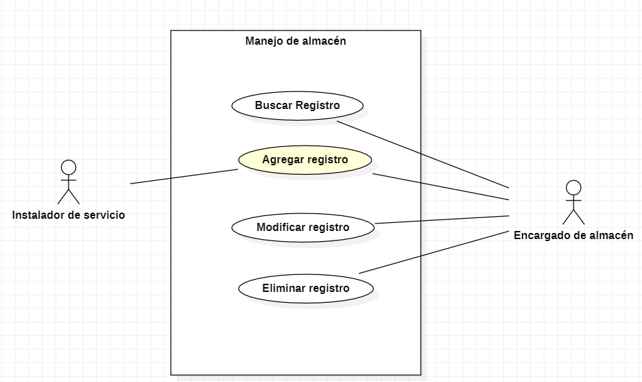 Diagrama

Diagrama de flujo

CU22
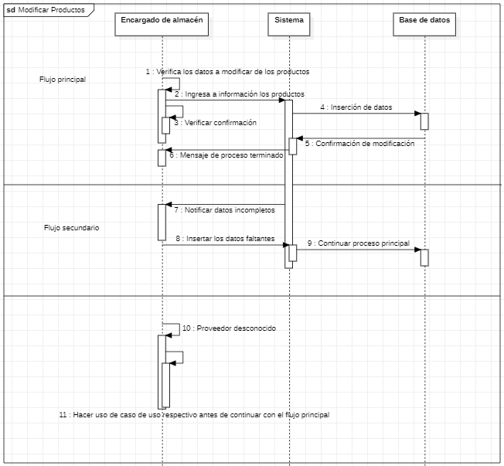
Requerimiento |  | CU22 | Nombre |  | Modificar registros
Descripción |  | Este caso de uso nos permite Modificar registros del almacén en caso de datos erroneos
Actores |  | Encargado de almacén, Instalador de servicios, Sistema
Precondiciones |  | Se debe contar con todos los datos correctos de los productos antes de ingresarlos al sistema
Postcondiciones |  | Los registros se deben mostrar modificados en el CU20
Flujo principal
Paso | Actor | Acción
1 | Encargado de almacén | Realizar una verificacion previa de los datos
2 | Encargado de almacén | Ingresa las correxiones de datos correspondientes a cada producto que lo necesite
3 | Sistema | Se genera una confirmación del proceso, esto con cada producto modificado
4 | Encargado de almacén | Comprueba el proceso de modificacion
Flujos alternativos y excepciones
Paso | Descripción
A0 | No se genera confirmacion modificacion de datos
A1 | Se notifica al encargado del sistema
B0 | Datos incompletos
B1 | Se realiza una busquea a detalle de los datos faltantes
Reglas de negoción, notas
1. Solo el encargado del alamcen puede modificar los productos al sistema
2. El encargado de almacén debe corroborar los datos de cada producto
Prototipo
Nombre del prototipo
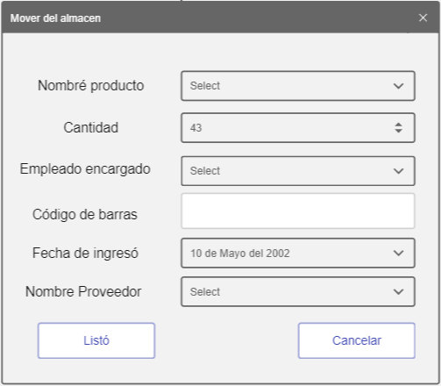 Imagen

Elemento | Tipo de dato | Longitud |  | Obligatorio | Comportamiento
cboProduct | N/A | N/A |  | SI | Campo para seleccionar el nombre del producto y se puedan cargar los datos
nudCant | Numerico | 10 |  | SI | Campo para incertar la cantidad del producto
cboEncargado | Alfanumerico | N/A |  | SI | Campo para incertar el enncargado del producto
txtCodBarras | Numerico | 30 |  | SI | Campo para incertar el codigo de barras del producto
dtpFecha | DateTime | N/A |  | SI | Campo para incertar la fecha de ingreso del producto
cboProv | Alfanumerico | N/A |  | SI | Campo para incertar el nombre del proveedor del producto
lblNom | N/A | N/A |  | N/A | N/A
lblCant | N/A | N/A |  | N/A | N/A
lblEnc | N/A | N/A |  | N/A | N/A
lblBarras | N/A | N/A |  | N/A | N/A
lblFecha | N/A | N/A |  | N/A | N/A
lblProv | N/A | N/A |  | N/A | N/A
btnListo | N/A | N/A |  | Si | Su funcion es modificar los datos en la base de datos relacionados por la ID la cual no es modificable
btnCancelar | N/A | N/A |  | Si | Su funcion es descartar los datos ingresados y cancelar el proceso de registro

Notas u Observaciones adicionales
El sistema debe manejar datos ordenados y claros en todo momento

Diagrama de casos de uso
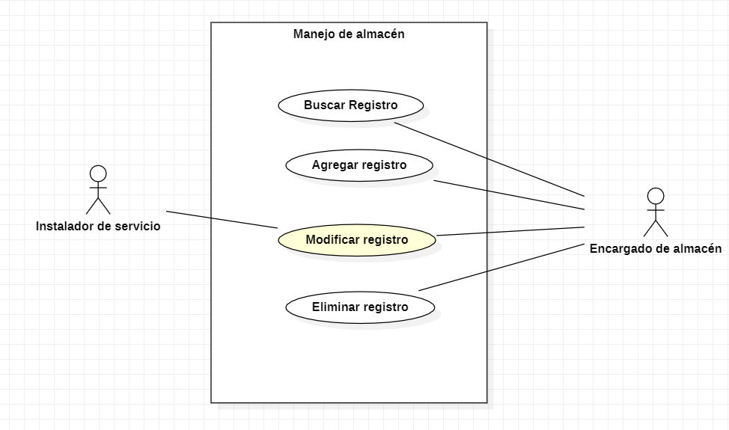 Diagrama

Diagrama de flujo

CU23
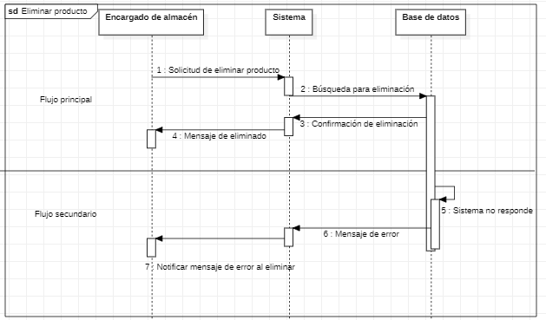
Requerimiento |  | CU23 | Nombre |  | Eliminar registros
Descripción |  | Este caso de uso nos permite eliminar registros del almacén de manera logica
Actores |  | Encargado de almacén, Instalador de servicios, Sistema
Precondiciones |  | Debe existir una solicitud formal de el area de secretarias para proceder con la eliminacion
Postcondiciones |  | Los registros deben de dejar de mostrarse en el CU20
Flujo principal
Paso | Actor | Acción
1 | Instalador de servicios | Debe comprobar los datos a eliminar
2 | Encargado de almacén | Se revisan productos en almacen y se almacenan los existentes, en caso de aberlos
3 | Encargado de almacén | Se realiza el cambio de estado del producto a inactivo
4 | Sistema | Se mustra un mensaje de confirmacion
4 | Encargado de almacén | Comprueba el proceso de eliminacion en el CU06
Flujos alternativos y excepciones
Paso | Descripción
A0 | El sistema no reflejo los cambios en el sistema
A1 | Se notifica al administrador del sistema
Reglas de negoción, notas
1. Solo el encargado del alamcen puede eliminar los productos al sistema si se tiene una solicitud de secretarias
2. El encargado debe corroborar los cambios efectuados
Prototipo
Nombre del prototipo
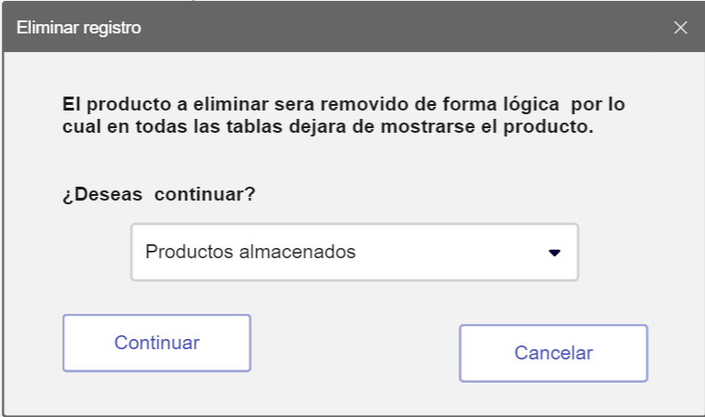 Imagen

Elemento | Tipo de dato | Longitud |  | Obligatorio | Comportamiento
lblMensaje1 | N/A | N/A |  | N/A | N/A
lblMensaje2 | N/A | N/A |  | N/A | N/A
cboClientes | N/A | N/A |  | Si | Al iniciar el formulario, Se tendra una lista de productos registrados en el sistema
btnContinuar | N/A | N/A |  | Si | Cambiara el estado del producto a inactivo y retirara todos los rejistros donde se encuentre
btnCancelar | N/A | N/A |  | Si | Su funcion es descartar los datos ingresados y cancelar el proceso de eliminacion
Notas u Observaciones adicionales
El sistema debe manejar datos ordenados y claros en todo momento para evitar eliminaciones erroneas, este proceso no debe permitir la eliminacion multiple.

Diagrama de casos de uso
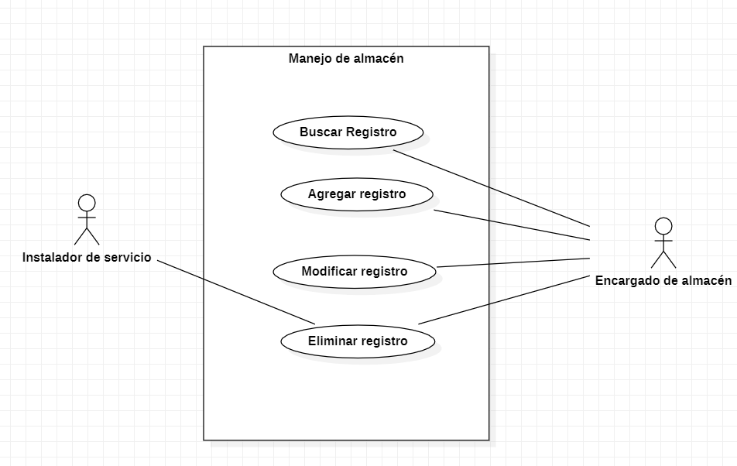 Diagrama

Diagrama de flujo

